楼栋示意图
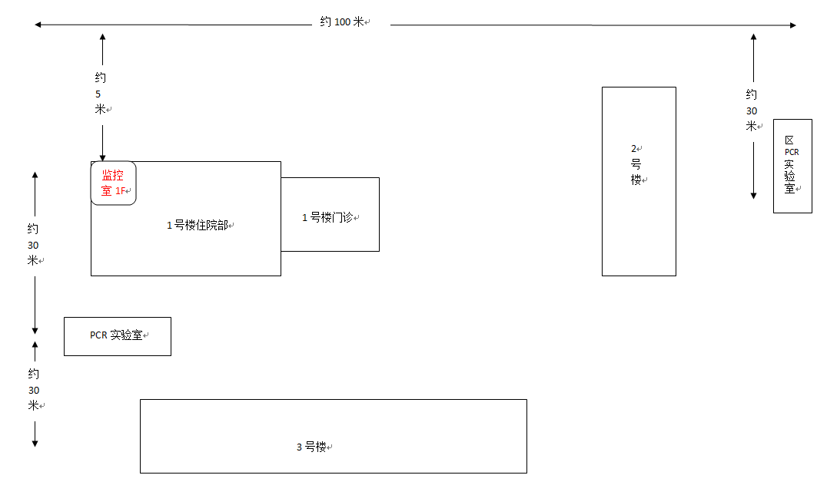
楼栋分布示意图

